CCF9
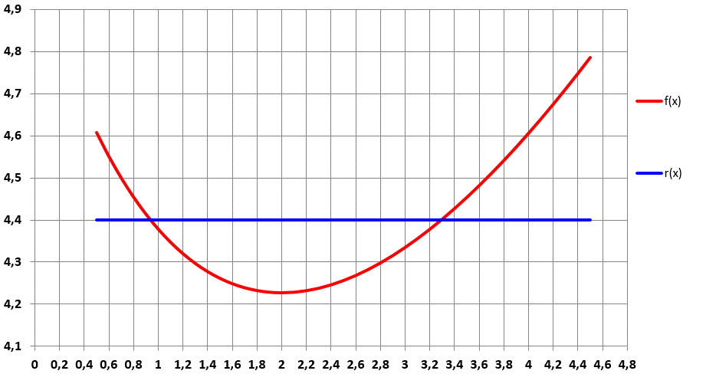
Coût unitaire |  | Recette unitaire | Profit unitaire
x | f(x) | r(x) | B(x)
0.5 | 4.6074257947 | 4.4 | -0.20742579474
0.6
0.7
0.8
0.9
1
1.1
1.2
1.3
1.4
1.5
1.6
 | f(x) | r(x)
0.5 | 4.6074257947 | 4.4
0.6
0.7
0.8
0.9
1
1.1
1.2
1.3
1.4
1.5
1.6
1.7
1.8
1.9
2
2.1
2.2
2.3
2.4
2.5
2.6
2.7
2.8
2.9
3
3.1
3.2
3.3
3.4
3.5
3.6
3.7
3.8
3.9
4
4.1
4.2
4.3
4.4
4.5
1.7
1.8
1.9
2
2.1
2.2
2.3
2.4
2.5
2.6
2.7
2.8
2.9
3
3.1
3.2
3.3
3.4
3.5
3.6
3.7
3.8
3.9
4
4.1
4.2
4.3
4.4
4.5

